仕様書
概要

 | 作成ゲーム内容
 |  | 街を破壊するゲーム

目的
 | 若クリで出すための5分で悩みながら街を破壊して、悩んだ分のそう快感を味わってもらうゲーム
 | ポップな街を武器を使って邪魔するものを避けながら破壊するゲーム

細かい仕様
 | ポップイラストでいろいろな武器を使って街を壊す
 | その時にビルなどが重なって、邪魔をされる
 | 重なったときに少し見える隙間から打つことによって壊せたときの爽快感を得る
 | 破壊率（HP表示）でCLEARの判断をする

 |  |  |  | （花井先生意見 難しいショットなどをつけてプレイヤー側を悩ませてスコアなどで対価を与える）

 |  | 武器
 |  |  | ハンドガン
 |  |  | アサルトライフル
 |  |  | ロケットランチャー
 |  |  | グレネード

 |  | この中の武器を使って正解を見つけながら壊していく

 | 弾薬などはマップクリアや、マップ上に出てくるボックスなどを壊して出てくる

マップ
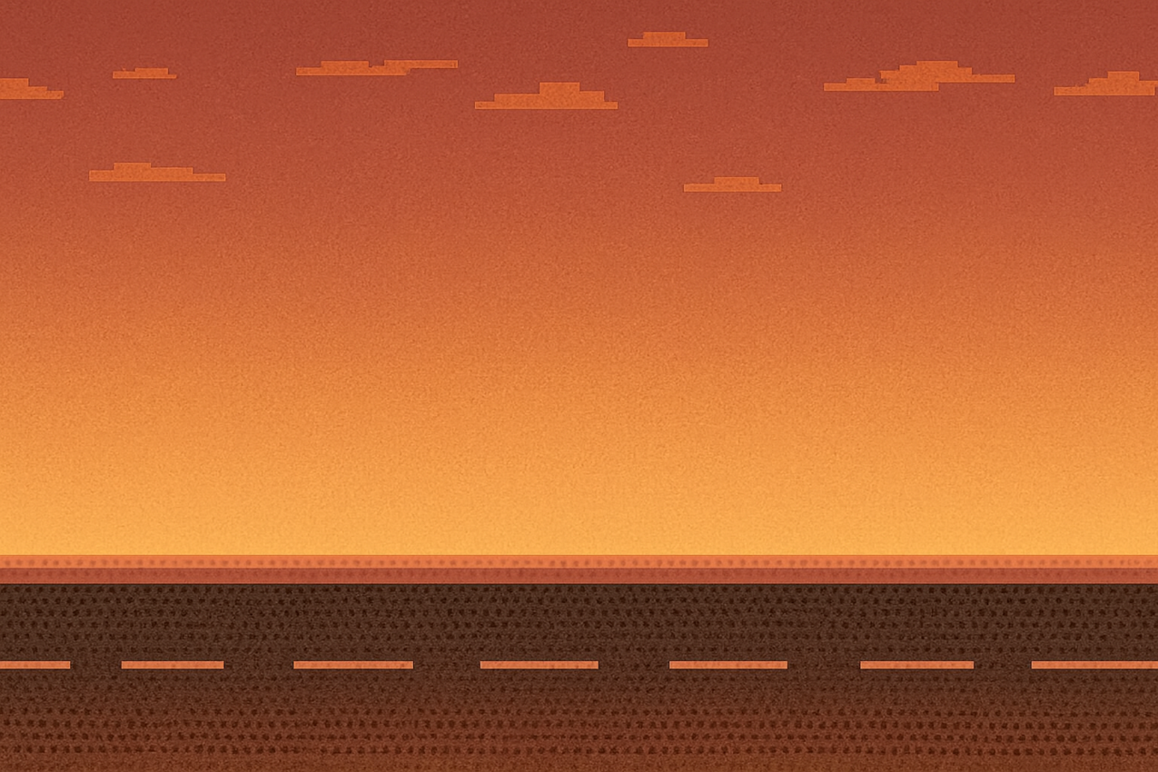
これを横スクロールにしてビルが流れてくる感じ

 |  |  |  |  | このような画像を3枚ほど準備してマップ数を増やす

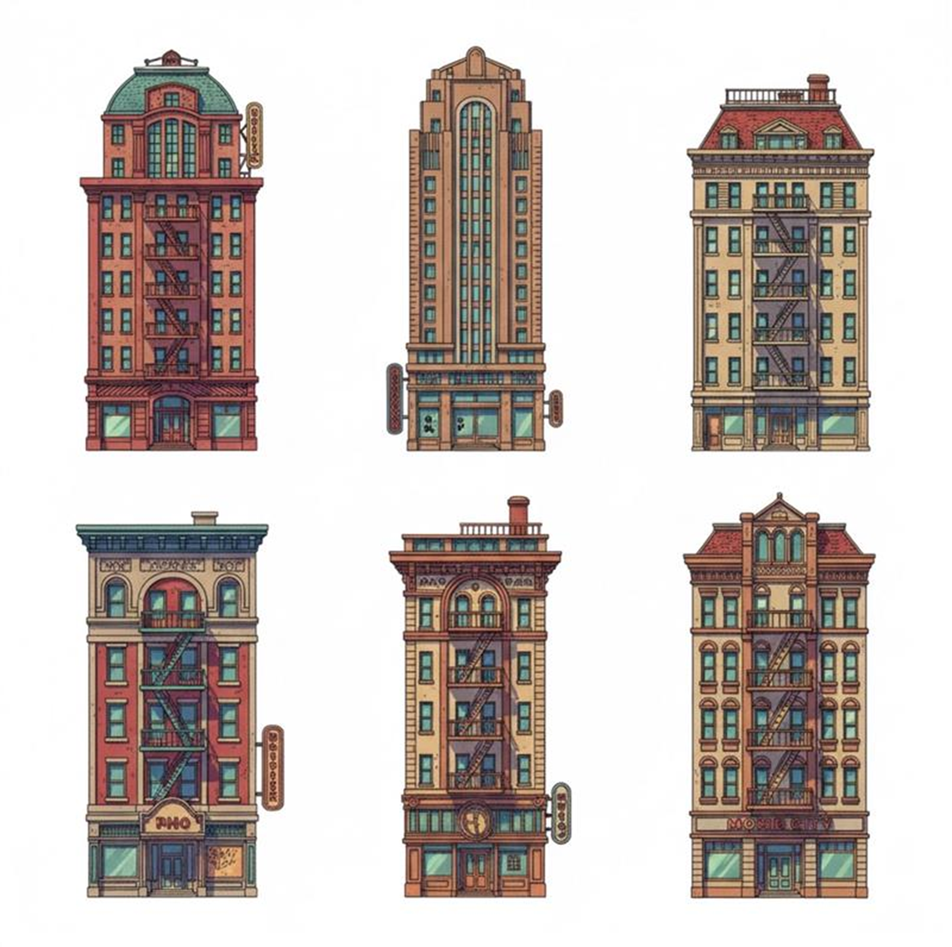

 |  |  |  |  | マップにはこのようなビルを配置していく

